重整
 |  | 法院 | 被债权人申报 | 临时管理人 | 债权申报 | 招募产业投资人 | 确定投资人 | 签署重整协议 | 中间进展 | 是否立案调查 | 批准时带星 | 法院批准受理重整 | 重整债权申报 | 重整计划批准 | 转增股本实施 | 结果 | 刚兑上限 | 批准受理后走势 | 批准时市值 | 除权后下跌
2124 | 天邦食品 | 宁波中院 | 20240319 |  |  |  | 20250509厦门建发物产有限公司联合体 | 产投：1.85元，2亿股 财投：2.1元，1亿股
300338 | 开元教育 | 长沙中院 | 20240629 | 上海市方达律师事务所 |  | 20241024 | 20241105深圳嘉道功程股权投资基金 | 20241105，6亿股，1.15元
793 | 华闻集团 | 海口中院 | 20241022 | 华闻集团清算组担 | 20241101 | 20241226 | 20250506海南联合及海南国资运营 | 20250506，5亿股，1.22元 | 还可以拖到明年
300147 | 香雪制药 | 广州中院 | 20250206 | 京市金杜(广州)律师事务所 | 20250416 | 20260422 |  |  | 无保留意见 |  | 否
2620 | 瑞和股份 | 深圳中院 | 20250218 | 佛山市贝思特会计师事务所有限公司 | 20250726 |  | 深圳市槟城电子股份有限公司，半导体元器件 | 20260515 转赠5.6亿股 产投，2.4亿股，3.9元，9亿 财投，2.3亿股，3.9元 债权人，0.8亿股 | 可能要放到明年去了，因为目前还没有戴星，明年肯定戴星了
300198 | 纳川股份 | 泉州中院 | 20250318 | 纳川管材科技股份有限公司清算组 | 20250325 |  |  | 1.25元，2.7亿元，还有另外两个一致行动人2.2亿元
972 | 中基健康 | 六师中院 | 20250730 |  | 20250730 | 20250805 | 20250912 | 20250912，8.5亿股，1.81元，新业集团5亿配2.7亿股。财投2.52元，2.85亿股，剩下的债转股 | 重整前本来要发行股份购买新业集团下的新疆新业能源化工有限责任公司的，后来终止了，因这个是借壳上市，估计太难了，放弃了。化工2024收入25亿，净利润5亿。目前先重整保壳，然后再择机注入资产
300472 | 新元科技 | 抚州中院 | 20250630 | 上海市锦天城律师事务所 | 20250704 | 20250728 |  |  | 必须重整成功，否则退市
2168 | 惠程信息 | 重庆五中院 | 20250804 |  | 20250809 | 20250809 | 20250902植恩生物技术股份有限公司，净资产16亿，净利润4000万，收入11亿 | 20250911 转赠3.7亿股 产投2.3亿股，1.735元，4亿元 财投0.57亿股，1.835元，1亿元 | 获债权人豁免1.3亿债务 20250929，确认债权7.6亿
826 | 启迪环境 | 宜昌中院 | 20250929 | 公司清算组 | 20250929 | 20250929
300044 | 赛为 | 深圳中院 | 20250723 | 深圳市正源清算事务有限公司 | 20250724
688033 | 天宜新材 | 北京一中院 | 20251115 | 北京市海问律师事务所
603377 | 东方时尚 | 北京一中院 | 20250710 | 清算组 |  |  | 复利产业发展 | 1.34元，5亿股，6.7亿元 | 立案调查落地，否定内控，主要是之前的资金占用，已解决 有可转债 | 是 |  |  |  |  |  |  | 15
603398 | 沐邦股份 | 南昌中院 | 20251115 | 清算组 |  |  |  |  | 立案调查，否定内控 经营资金占用9000万
300385 | 雪浪环境 | 无锡中院 | 20251119 |  |  |  |  |  | 20251231，大股东代还银行的1.5亿借款
600340 | 华夏幸福 | 廊坊中院 | 20251117 | 清算组
301030 | 仕净科技 | 苏州中院 | 20260511 | 徽宁芯破产清算事务所 |  | 20260626 |  |  | 意向投资人最近一个会计年度合并口径的资产总额应不低于人民币 40 亿元，且净资产不低于人民币 10 亿元。
600337 | 美克家居 | 乌鲁木齐中院 | 20260429 | 北京金杜（海口）律师事务所和新疆巨臣律师事务所 | 20260501
2360 | 同德化工 | 忻州中院 | 20260420 | 清算组 | 20260506 | 20260516 |  |  | 意向投资人最近一个会计年度经审计的合并口径净资产不低于人民币 30 亿元，净利润不低于人民币 5 亿元。
300212 | 易华录 | 北京一中院 | 20260515 | 北京市金杜律师事务所 | 20260601 |  |  |  |  | 是
300027 | 华谊兄弟 | 金华中院 | 20260415 | 北京市中伦（上海）律师事务所、浙江智仁律师事务所 |  | 20260605
600537 | 亿晶光电 | 常州中院 | 20260204 | 清算组 | 20260210 | 20260427 | 宁波瑞廉（实控郑华玲）+ 中润光能（光伏产业协同方） | 20260427，转增 15.98 亿股，1.86 元，23.34 亿 产投 4.55 亿股 财投 7.93 亿股 债权人 3.50 亿股
2634 | 棒杰股份 | 金华中院 | 20251205 | 浙江京衡律师事务所、北京金杜（杭州）律师事务所 |  |  | 美年大健康 | 20260415，转赠6.5亿股，3.23元,21亿 产投1.8亿股 财投3.9亿股 债权人0.8亿股 |  |  |  |  |  |  |  |  | 40
603843 | 正平 | 西宁中院 | 20251224 | 北京市金杜律师事务所、西宁青石清算事务经纪有限公司
2726 | 龙大肉食 |  | 20260703 |  |  |  |  |  | 庭外重组
2528 | 英飞拓 |  | 20260603 |  |  |  |  |  | 庭外重组转重整 | 是
600337 | 美克家居 | 乌鲁木齐中院 | 20260409 | 北京金杜（海口）律师事务所和新疆巨臣律师事务所 | 20260501
300716 | 泉为 | 东莞中院 | 20260603 | 广东尚宽律师事务所 | 20260603 |  |  |  |  | 是

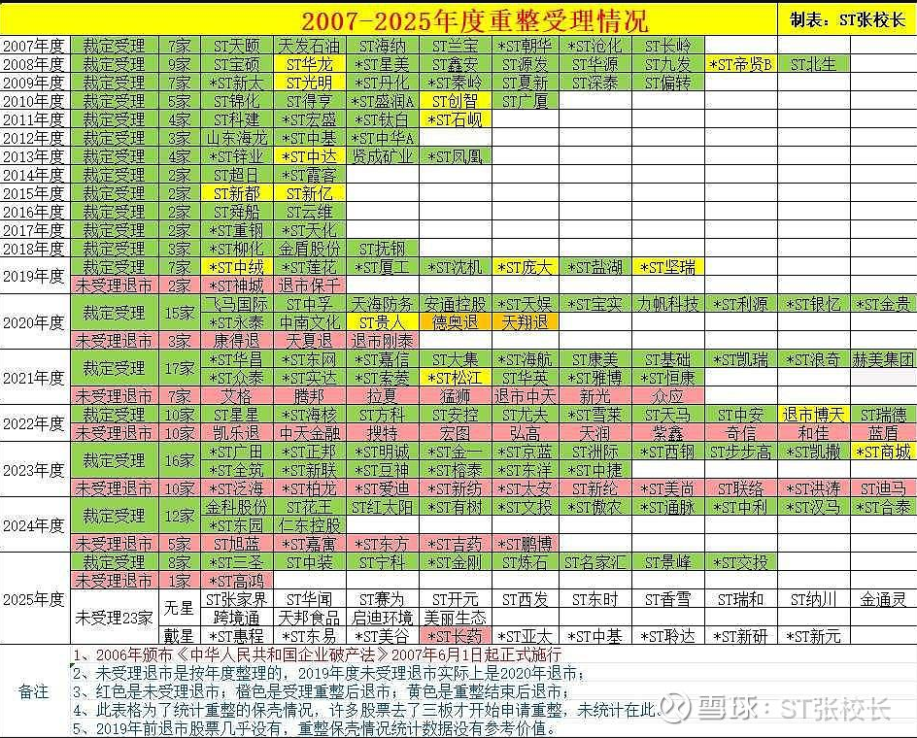
 |  |  |  |  |  | 转股后参考价 | 如果股权登记日收盘价高于转赠股本平均价，则按参考价调整 | 可参考花王的除权
 |  |  |  |  | 除权参考价 | 股权登记日收盘价 | 平均价 | 股票抵债金额 | 支付现金 | 抵债消耗的股本数 | 重整受让股本数 | 转赠前总股本
 |  |  |  | 金刚 | 13.0635 | 14.83 | 11.89 | 204687 | 180414 | 6300 | 26100 | 21600
 |  |  |  | 交投 | 7.1235030703 | 8 | 6.52 | 81773.1 | 92281 | 6339 | 20360 | 18410
 |  |  |  | 三圣 | 4.7352960094 | 5 | 4.28 | 82521.6 | 25420 | 9210 | 16000 | 43200
 |  |  |  | 宁科 | 2.9514691503 | 4.31 | 1.95 | 57636 | 124100 | 4803 | 88297 | 68490
 |  |  |  | 炼石 | 8.047399576 | 8.52 | 7.26 | 255800.16 | 123800 | 32298 | 20000 | 87310
 |  |  |  | 张股 | 6.9057941478 | 8 | 5.81 | 77620 | 157640 | 3881 | 36600 | 40480
 |  |  |  | 美谷 |  |  | 2.19 | 54501.3 | 153610 | 8651 | 86169 | 76298

